Hoja1
2024-05-24

LA PAZ 28 - HAEDO 4460-2005
BUENOS AIRES luquearti@gmail.com
____________________________________________________________________________________
"CORTINAS para BAÑO"
con PROTECTOR y GANCHOS
PROTECTORES para CORTINA

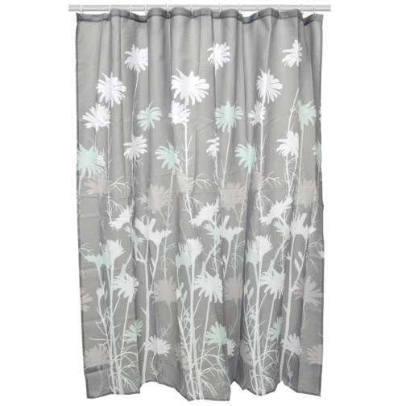
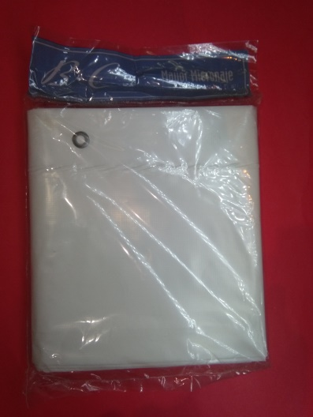

COD. | DESCRIPCION | PRECIO
C-010 | CORTINA DE BAÑO CON PROTECTOR | $ 4,850.00
P-009 | PROTECTOR Plastico P/Cortina DE Baño | $ 2,300.00

T

